Лист1
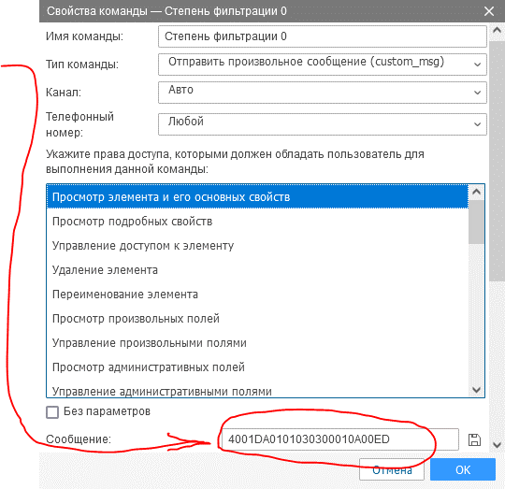
Степень фильтрации (0-19) | Включить подтяжку частотного выхода (0-1) | Интервал автовыдачи данных (Не используется по умолчанию) (0-255) секунд |  | Команда для отправки (HEX) (скопировать строку)
19 | 1 | 0 | >>> | 4001DA0101030313010A0000

 |  |  |  |  | Использование:
 |  |  |  |  | 1. Задать необходимые настройки. Поля доступные для редактирования выделены синим цветом
 |  |  |  |  | 2. Скопировать готовую команду(hex). Поле выделено зеленым цветом
 |  |  |  |  | Команды применяются одновременно ко всем датчикам на шине!

